Index
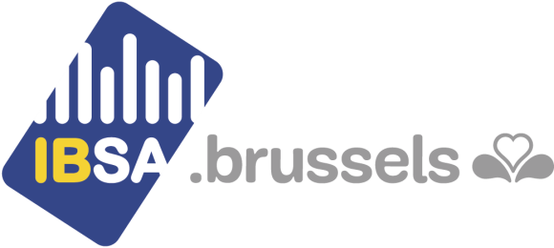 Environnement et énergie
Énergie
12.3.1 Bilan énergétique bruxellois

Consommation finale
12.3.1.1 Total par vecteur énergétique | 2000-2016 | région
12.3.1.2 Total par secteur d'activités | 2000-2016 | région
12.3.1.3 Logement : selon le vecteur énergétique | 2000-2016 | région
12.3.1.4 Tertiaire : selon le vecteur énergétique | 2000-2016 | région
12.3.1.5 Tertiaire : selon la branche d'activité | 2000-2016 | région
12.3.1.6 Transport : selon le vecteur énergétique | 2000-2016 | région
12.3.1.7 Transport : selon le mode de transport | 2000-2016 | région
12.3.1.8 Industrie : selon le vecteur énergétique | 2000-2016 | région
12.3.1.9 Industrie : selon la branche d'activité | 2000-2016 | région

12.3.2 Fourniture d’électricité et de gaz aux communes (Sibelga)

12.3.2.1 Points de fourniture d'électricité | 2005-2017 | commune
12.3.2.2 Electricité transportée | 2005-2017 | commune
12.3.2.3 Points de fourniture de gaz | 2005-2017 | commune
12.3.2.4 Gaz transporté | 2005-2017 | commune

12.3.3 Flux d’électricité et de gaz vers les régions (Elia et Fluxys)

12.3.3.1 Flux d'électricité | 2006-2017 | région
12.3.3.2 Flux de gaz | 2006-2017 | région

Dernière mise à jour : 26/07/2018

